დანართი N1
N | Item N | დასახელება | სპეციფიკაცია | მიახ. წლიური რაოდ ცალი | ერთ ფასი ლარი დღგ-ს ჩთ | სულ ფასი ლარი დღგ-ს ჩთ | მწარმოებელი ქვეყანა, ბრენდი/მოდელი | მოწოდების ვადა ყოველი დაკვეთისათვის | საორიენტაციო ფოტოები
1 | N03D-12250 | ბარი ტარით | ბარი - წონა 1 კგ, ტარი ხის - 150 სმ, უკორძო და სადა | 2893 |  | - |  |  | 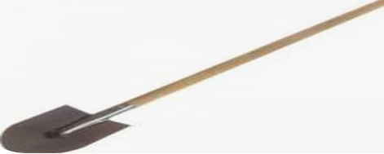
2 | N03D-12251 | ნიჩაბი ტარით | ბარი - წონა 1 კგ, ტარი ხის - 150 სმ. უკორძო და სადა | 2906 |  | - |  |  | 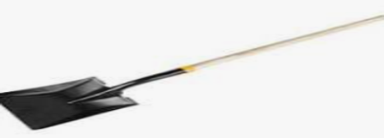
3 | N03D-12262 | თოხი ტარით | თოხი - სტანდარტული, ტარი ხის 150 სმ, უკორძო და სადა | 478 |  | -
4 | N03D-12263 | ფიწალი ტარით | 3 კბილიანი, ხის ტარით 150 სმ, უკორძო და სადა | 237 |  | - |  |  | 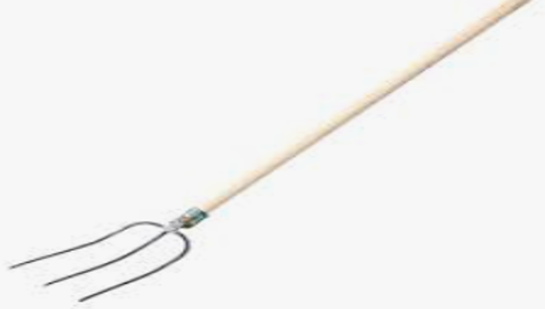
5 | N03D-12259 | წერაქვი ტარით | წერაქვი - 1.5 კგ, ხის ტარით 90 სმ, უკორძო და სადა | 804 |  | - |  |  | 
6 | N03D-12259 | წერაქვი ტარით | წერაქვი - 2 კგ, ხის ტარით 90 სმ უკორძო და სადა | 804 |  | -
7 | N03D-12246 | ძალაყინი (ლომი) | დიამეტრი 25- 26 მმ-იანი | 757 |  | - |  |  | 
8 | N03D-43445 | გელა | 60 სმ-იანი | 25 |  | - |  |  | 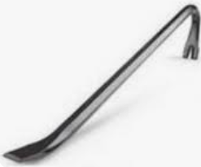
9 | N03D-43445 | გელა | 80 სმ-იანი | 15 |  | -
10 | N03D-43445 | გელა | 100 სმ-იანი | 10 |  | -
11 | N03D-18904 | ჩაქუჩი 0.5 კგ |  | 43 |  | - |  |  | 
12 | N03D-17253 | ჩაქუჩი 1 კგ |  | 609 |  | -
13 | N03D-22238 | ჩაქუჩი 2 კგ |  | 554 |  | -
14 | N03D-13398 | ურო 3 კგ |  | 236 |  | - |  |  | 
15 | N03D-53451 | ურო 4 კგ |  | 104 |  | -
16 | N03D-12256 | ურო 5 კგ |  | 301 |  | -
17 | N03D-12261 | ნაჯახი ტარით პატარა | 600 გრ -იანი | 677 |  | -
18 | N03D-18683 | ნაჯახი ტარით დიდი | 1 კგ -იანი | 120 |  | -
19 | N03D-18683 | ნაჯახი ტარით დიდი | 1,25 კგ-იანი | 40 |  | -
20 | N03D-18683 | ნაჯახი ტარით დიდი | 1,5 კგ-იანი | 100 |  | -
21 | N03D-12269 | ხელის ხერხი | 400-450 სმ | 1071 |  | -
22 | N03D-12981 | ფოლადის საჭრელი ხერხი | 300 მმ-იანი | 419 |  | - |  |  | 
 |  | სულ ფასი ლარი დღგ-სა და ტრანსპორტირების ჩათვლით |  |  |  | -

